スポンサー公告
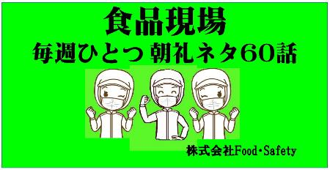
 | 店舗教育は短時間と整理されたポイント学習から ← 食品取扱者の日常教本

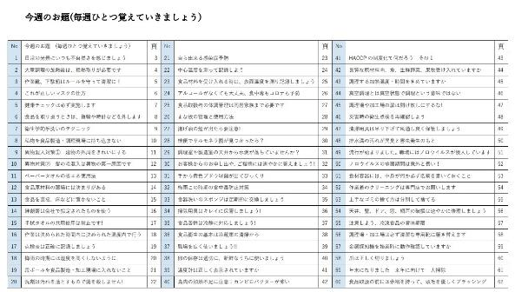
定価 ￥2,500円

2022年も残すところ2週間となりました。今年も多くの 工場や店舗の検査をしました。良い施設には、必ず 行き届いた心意気、サービスがありました。品質の基本には、お客様への安心と安全、また来ていただくための努力が見られました。接客する方々の多くは良いマナーをお持ちです。問題は経営者と従業員の接点となる店長やリーダーの力量です。来年はここに投資しましょう。WITHコロナ、上だけ見ていても、下だけ見ていてもだめですね

49 ノロウイルス関連情報
ノロウイルス指数平年より低いものの散発事故あり |  |  |  |  |  |  |  | 出典:東京都感染症情報センター
 |  |  |  |  |  |  |  | （最近５年間の週値の比較）

東京都は レベル3 全国平均 (レベル1) 3.81

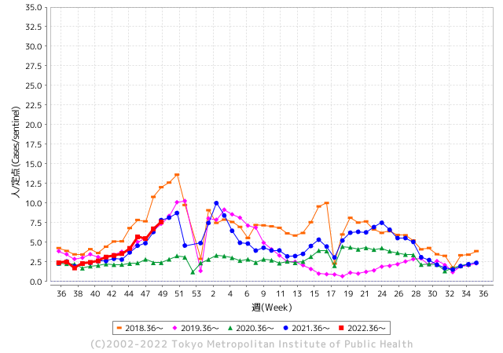
散発事故事例の報告例年より一ヵ月早い

 |  |  |  |  |  |  |  |  |  |  |  | レベル5

 |  |  |  |  |  |  |  |  |  |  |  | レベル4

 |  |  |  |  |  |  |  |  |  |  |  | レベル3

 |  |  |  |  |  |  |  |  |  |  |  | レベル2
GⅡ 48週 0例 |  |  |  |  | GⅡ 49週 0例 |  |  |  |  |  |  | レベル1
地方衛生研究所情報 |  |  | 傾向 |  | 出典：地方衛生研究所ネットワーク
ノロウイルスが流行しています |  |  |  |  |  |  |  | http://idsc.tokyo-eiken.go.jp/diseases/gastro/gastro/
 |  |  |  | 流行警報 | 警戒警報
 | 2022-12-18 |  | 低散発 | 定点観測値 |  | ▲:減少 | 今週のニュース（Noroｖｉｒｕｓ） (12/16-12/18)
都道府県名 | 流行 ☆増加 ★減少☆★1つで約1ポイント |  |  | 2022/48週 | 2022/49週 | 対前週 | 大量発症事故（業種／内容） 今週 , 色抜き(先週) |  |  |  | ニュースソース | 日時
北海道 | ☆ |  |  | 1.04 | 1.29 | 0.25 |  |  |  |  |  |  | 北海道
青森県 | ☆ |  |  | 1.81 | 2.26 | 0.45 |  |  |  |  |  |  | 青森県
岩手県 | ☆ |  |  | 3.48 | 4.28 | 0.80 | 県は１５日、北上市内の認定こども園（園児１４４人、職員３６人）でサポウイルス、中部保健所管内の保育所（園児１３人、職員７人）でノロウイルスの感染性 |  |  |  | 岩手日日新聞社 | 2022-12-15 | 岩手県
宮城県 | ☆ |  |  | 2.22 | 2.55 | 0.33 |  |  |  |  |  |  | 宮城県
秋田県 | ☆ |  |  | 0.76 | 1.42 | 0.66 |  |  |  |  |  |  | 秋田県
山形県 | ☆ |  |  | 3.72 | 4.31 | 0.59 |  |  |  |  |  |  | 山形県
福島県 | ☆ |  |  | 1.36 | 1.56 | 0.20 |  |  |  |  |  |  | 福島県
茨城県 | ☆ |  |  | 2.88 | 3.2 | 0.32 | 茨城県は15日、同県鹿嶋、守谷、坂東市の認定こども園や保育園で、感染性胃腸炎の集団発生があったと発表した。3施設で園児や職員計149人が嘔吐(おうと)や下痢の症状を訴えた。いずれも重症者はなく、全員が快方に向かっている。県感染症対策課によると、集団発生があったのは、認定こども園こじか(鹿嶋市)、そらまい守谷保育園(守谷市)、認定こども園小山保育園(坂東市)の3施設。 |  |  |  | 茨木新聞 | 2022-12-15 | 茨城県
栃木県 | ☆ |  |  | 1.56 | 1.85 | 0.29 |  |  |  |  |  |  | 栃木県
群馬県 | ☆ |  |  | 4.78 | 5 | 0.22 |  |  |  |  |  |  | 群馬県
埼玉県 | ☆☆ |  |  | 7.62 | 9.25 | 1.63 |  |  |  |  |  |  | 埼玉県
千葉県 | ☆ |  |  | 4.66 | 5.87 | 1.21 |  |  |  |  |  |  | 千葉県
東京都 | ☆ |  |  | 6.72 | 7.6 | 0.88 |  |  |  |  |  |  | 東京都
神奈川県 | ☆ |  |  | 3.93 | 5.15 | 1.22 |  |  |  |  |  |  | 神奈川県
新潟県 | ☆ |  |  | 1.71 | 2.13 | 0.42 |  |  |  |  |  |  | 新潟県
富山県 | ★ |  |  | 3.83 | 3.66 | ▲ 0.17 |  |  |  |  |  |  | 富山県
石川県 | ☆☆ |  |  | 5.07 | 6.59 | 1.52 |  |  |  |  |  |  | 石川県
福井県 | FALSE |  |  | 14.48 | 10.39 | ▲ 4.09 |  |  |  |  |  |  | 福井県
山梨県 | ★ |  |  | 2.79 | 2.71 | ▲ 0.08 |  |  |  |  |  |  | 山梨県
長野県 | ★ |  |  | 3.5 | 2.94 | ▲ 0.56 |  |  |  |  |  |  | 長野県
岐阜県 | ☆ |  |  | 1.91 | 1.98 | 0.07 | 県と岐阜市は八日、ノロウイルス食中毒注意報を発表した。 県によると、県内五十三カ所の定点医療機関で、一週間平均一・九一件の感染性胃腸炎の患者が報告された。前週からの増加数が二週連続で一・一倍となったため、注意報を出した。 |  |  |  | 中日新聞 | 2022-12-09 | 岐阜県
静岡県 | ☆ |  |  | 2.98 | 3.64 | 0.66 |  |  |  |  |  |  | 静岡県
愛知県 | ☆ |  |  | 3.27 | 3.42 | 0.15 |  |  |  |  |  |  | 愛知県
三重県 | - |  |  | 4.91 | 4.91 | 0.00 |  |  |  |  |  |  | 三重県
滋賀県 | ☆ |  |  | 2.19 | 2.61 | 0.42 |  |  |  |  |  |  | 滋賀県
京都府 | ☆ |  |  | 2.05 | 2.55 | 0.50 |  |  |  |  |  |  | 京都府
大阪府 | ☆ |  |  | 3.35 | 3.69 | 0.34 | 大阪府泉佐野市の認定こども園で、園児ら１１７人が下痢や嘔吐の症状を相次いで訴え、保健所はノロウイルスの集団感染と断定しました。 泉佐野市の「あおいこども園」で今週火曜日（６日）、園から報告を受けた保健所が検査したところ、園児２人からノロウイルスが検出されました。１１月１４日から９日までに、園児と職員あわせて１１７人に症状がみられましたが、全員快方に向かっています。 |  |  |  | 日テレnews | 2022-12-09 | 大阪府
兵庫県 | ☆ |  |  | 3.29 | 3.85 | 0.56 |  |  |  |  |  |  | 兵庫県
奈良県 | ☆ |  |  | 2.26 | 2.59 | 0.33 |  |  |  |  |  |  | 奈良県
和歌山県 | ☆ |  |  | 2.83 | 3.83 | 1.00 | 和歌山県は8日、同県海南市立きらら子ども園の0〜5歳の園児30人が11月29日〜今月7日に嘔吐や下痢などを訴え、うち5人からサポウイルスが検出されたと発表した。30人はいずれも軽症で快方に向かっており、県が原因を調べている。 |  |  |  | 共同通信 | 2022-12-08 | 和歌山県
鳥取県 | ★ |  |  | 2.21 | 1.84 | ▲ 0.37 |  |  |  |  |  |  | 鳥取県
島根県 | ★ |  |  | 3.43 | 3.39 | ▲ 0.04 |  |  |  |  |  |  | 島根県
岡山県 | ☆ |  |  | 4.33 | 4.46 | 0.13 |  |  |  |  |  |  | 岡山県
広島県 | ☆ |  |  | 3.87 | 4.46 | 0.59 |  |  |  |  |  |  | 広島県
山口県 | ★ |  |  | 2.18 | 1.67 | ▲ 0.51 |  |  |  |  |  |  | 山口県
徳島県 | ☆ |  |  | 2.91 | 4.09 | 1.18 |  |  |  |  |  |  | 徳島県
香川県 | ★ |  |  | 2.68 | 2.54 | ▲ 0.14 |  |  |  |  |  |  | 香川県
愛媛県 | ☆ |  |  | 3.78 | 4.89 | 1.11 |  |  |  |  |  |  | 愛媛県
高知県 | ★ |  |  | 1.78 | 1.52 | ▲ 0.26 |  |  |  |  |  |  | 高知県
福岡県 | ☆ |  |  | 5.38 | 6.44 | 1.06 |  |  |  |  |  |  | 福岡県
佐賀県 | ★ |  |  | 3.78 | 3.57 | ▲ 0.21 |  |  |  |  |  |  | 佐賀県
長崎県 | ☆ |  |  | 2.5 | 3 | 0.50 |  |  |  |  |  |  | 長崎県
熊本県 | ☆☆ |  |  | 4.62 | 6.48 | 1.86 |  |  |  |  |  |  | 熊本県
大分県 | ☆ |  |  | 6.92 | 8.11 | 1.19 |  |  |  |  |  |  | 大分県
宮崎県 | ☆ |  |  | 4.86 | 5.11 | 0.25 |  |  |  |  |  |  | 宮崎県
鹿児島県 | ☆ |  |  | 2.61 | 2.98 | 0.37 |  |  |  |  |  |  | 鹿児島県
沖縄県 | ★ |  |  | 1.79 | 1.33 | ▲ 0.46 |  |  |  |  |  |  | 沖縄県
全国 | ☆ |  |  | 3.82 | 4.38 | 0.56
 |  |  |  |  |  |  |  |  |  |  | 1 | 1
 |  |  |  | 今週 |  |  | 管理レベル「1」
 |  | 先週に比べて全国平均は |  |  |  | 4.38 | ：先週より | 0.56
 |  | 東京都は |  |  |  | 7.60 | ：先週より | 0.88
 |  | 最高指数は |  |  | 福井県 | 10.39 | 全国で10.00を超える都道府県数は |  | 1ヶ所 | 増減 | 0

1 | 県内で流行・食中毒原因が一件以上報告される 定点観測値が2.00を超える |  |  |  |  | 【情報共有】 週間・情報収集/情報共有は月一回以上 【体調管理】 従業員の健康チェックは続ける

49 衛生訓話
毎週 ひとつ 覚えていきましょう
今週のお題 (年末になりました 来年に向けて 大掃除)
いつも掃除がなかなかできない場所を見つけて ピカピカに
↓ 職場の先輩は以下のことを理解して わかり易く 指導しましょう ↓
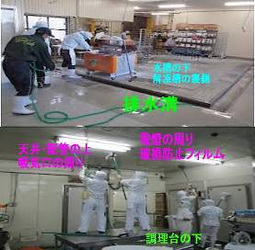
 |  | 大晦日まであと2週間。 ★普段なかなかブラッシングや拭取り掃除ができない場所を、全員で時間を決めて一斉に大掃除しましょう。 ★こんなところに、こんなものが落ちている。場合によってはあってはならないものも見つけてしまうかもしれません。 一年完璧に仕事が運ぶことはまず無いでしょう。 ★トラブルや事故は、いくつもの原因やうっかりが重なって発生します。軽微なうちに確実に対処しておきましょう。そうすれば、大事に至りません。隅から隅まで一年の無事を感謝して磨き上げて下さい。 ★色々な思いと意外なゴミを発見したら職場で共有しましょう。 写真で張り出しましょう。過去の遺産からは事故は起こりません。

 | ★工場の環境検査や製造物の細菌検査で異常値が出る場合は、必ず何等かの原因があります。 原因を解決しない限り、問題は解決されません。 ●＜本当にあったお話＞ 工場のイクラ製品からサルモネラ属菌を検出したことがあります。 ★工場長の判断は、出荷前の全品廃棄と製造ラインの完全停止、一斉清掃と床壁の改修でした。 ★連日徹底的に清掃したところ、冷凍イカの解凍槽の影から２匹のネズミの死骸が見つかりました。 ★更に工場内の全てを隅々まで清掃し、ドアや床の隙間を補修してようやく再稼働にこぎつけました。 その後、今日まで製品と環境検査からサルモネラ属菌は検出されていません。

49 新型コロナウイルス情報
 |  | 新規感染者数 139週目 |  |  |  | コロナは既にWITHの時代、今年の冬が付き合い方の結論か

北半球が冬季に向かい世界的第６波の静かな足音が聞こえ始めている。 12月に入り米国、ブラジル、中国の新規感染者が増加している。また検査の陽性率ではイスラエルが急増している。新たな変異株の搭乗でなければよいが。 更に今感染拡大の中心は、東アジアにある。日本、韓国、台湾、東中国。 経済活動の再開、人の交流再開で感染は増えていく条件がそろっている。 ワクチンが行き届き、飲み薬の開発、抗原検査キットがいつでも手に入り、重篤感染者が0.1%程度、いよいよ2023年は、感染症改正となる。
*評価に値する政府のコロナ対策 第5回目ブースター接種の予定を明確にすべき時期!!
*世界は感染第6波リバウンドもピークインしている 今週は毎日58万人が新規感染状態。
 | 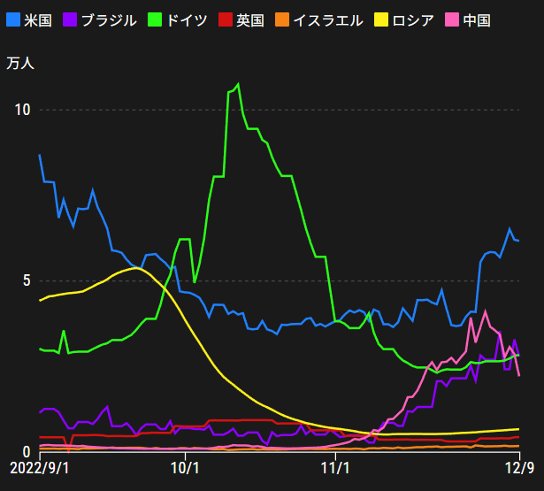
 |  | 今週の新型コロナ 新規感染者数 世界で403万人(対前週の増減 : 25万人増加)
 | 世界の新規感染者数: 403万人で感染持続 世界は第6波に向かうか? 北半球は冬に向かいインフルエンザとの同時流行に警戒。
 | コロナ・ワクチン接種予定と内容 (元阿部首相と菅前首相の最大の功績)
 |  |  |  |  |  |  |  |  |  |  |  |  |  |  | >
世界の感染率は1.03% : 0.01%減少
65歳以上の高齢者に肺炎発症による重度化リスクが高い
)
 |  | Reported 12/18 7:21 (前週より403万人) 世界は感染 第五波は終息中、アジアでは一部拡大傾向
 |  | https://gisanddata.maps.arcgis.com/apps/opsdashboard/index.html#/bda7594740fd40299423467b48e9ecf6

世界の増加率が上昇
o BA5・2
・ BQ1.1
 |  |  |  |  |  |  |  |  |  |  |  |  |  | 4,033,713
 |  |  | 現在の新型コロナウイルス感染者数 |  |  | 前週 | 患者数 | 対世界比% | 死者数 | 致死率 | 対前週増加率
 |  |  |  |  | Total | 648,789,473 | 652,823,186 | 100.0% |  | 0.00% | 100.6% | 前週からの増加数
 |  |  |  | 感染制御地区 | 米国 | 99,408,565 | 99,887,614 | 15.3% | 1,087,410 | 1.1% | 100.5% |  | 4,033,713
 |  |  |  |  | カナダ | 4,463,982 | 4,476,968 | 0.7% | 48,804 | 1.1% | 100.3%
 |  |  |  |  | メキシコ | 7,156,730 | 7,174,464 | 1.1% | 330,743 | 4.6% | 100.2%
 |  |  |  |  | ブラジル | 35,531,716 | 35,869,526 | 5.5% | 91,810 | 0.3% | 101.0%
 |  |  |  | 感染制御地区 | ｱﾙｾﾞﾝﾁﾝ | 9,739,856 | 9,766,975 | 1.5% | 130,041 | 1.3% | 100.3%
 |  |  |  |  | チリ | 4,955,536 | 4,979,633 | 0.8% | 62,850 | 1.3% | 100.5%
 |  |  |  |  | 南アフリカ | 4,045,070 | 4,046,603 | 0.6% | 102,568 | 2.5% | 100.0%
 |  |  |  |  | トルコ | 16,919,638 | 16,919,638 | 2.6% | 101,203 | 0.6% | 100.0%
 |  |  |  |  | イラン | 7,560,105 | 7,560,389 | 1.2% | 144,661 | 1.9% | 100.0%
 |  |  |  |  | インド | 44,675,872 | 44,676,999 | 6.8% | 530,667 | 1.2% | 100.0%
 |  |  |  |  | パキスタン | 1,575,424 | 1,575,486 | 0.2% | 30,635 | 1.9% | 100.0%
 |  |  |  |  | ロシア | 21,351,196 | 21,401,586 | 3.3% | 385,032 | 1.8% | 100.2%
 |  |  |  |  | スペイン | 13,632,635 | 13,651,239 | 2.1% | 116,658 | 0.9% | 100.1%
 |  |  |  |  | フランス | 38,598,292 | 39,004,649 | 6.0% | 161,400 | 0.4% | 101.1%
 |  |  |  |  | ドイツ | 36,755,666 | 36,980,882 | 5.7% | 159,884 | 0.4% | 100.6%
 |  |  |  | 感染拡大地区 | 日本 | 25,972,791 | 27,002,378 | 4.1% | 53,095 | 0.2% | 104.0% | 日本は、世界第一位の増加率とはいえ、かなり沈静化してきている。 冬に向かい中国の感染状況が一気に悪化
 |  |  |  |  | 中国 | 4,095,370 | 4,215,617 | 0.6% | 16,348 | 0.4% | 102.9%

世界の第5波 BA5
 |  |  |  |  |  |  |  |  |  |  | 最近のBA5株では、1.1%以下です。こうなると感染症法の位置づけとしても5類季節性インフルエンザ相当が適当となります。 なお患者数は、全数把握は当然必要です。詳細な診断情報は、高齢者と基礎疾患を持つもの、更に12歳以下の学童や幼児の重症例が必要です。

第一波 第二波 第三波 第四波 第五波

 |  |  |  |  |  |  |  |  | 冬に向かい

 | 日本の感染症BCPステージ
 | フェイズ別 対策立案
 | 1. 地域的に発生していない段階
 | 2. 地域、顧客所在地に感染者が確認された段階
 | 3. 地域住民、同居者の参加団体に感染者が確認された段階 |  |  |  |  |  |  |  |  |  |  |  | 企業内に感染者が発見された場合の対応と手順が具体的に用意されていないとパニックになる。 準備が大勢。ステークホルダーへの告知も当然前提。
 | 4 職場で複数の濃厚接触者が判明した段階
 | 5. 3で複数もしくは感染が拡大する段階
 | 6. 従業員もしくはその家族に感染確認の段階
 | 7. 5で感染が収まらない段階
 | 7. パンデミック(大流行)宣言の段階

 | ・組織・連絡体制 ・社内、社外
 | 緊急連絡網 所轄保健所、公共機関との連帯
 | 現状リスクｺﾐﾆｭケーション、顧客への情報開示
 | ・予防体制 消毒材、マスク備品準備、就業前後の除菌 検温と報告
 | ・診療体制 もしもの場合の相談医療先の確保、連絡
 | ・就業体制の見直対策 感染者の発症時の業務継続対応
 | 病院、介護・老人施設への入室時の対応、営業車両の洗浄
 | ・長期間休業に対する対策 従業員のケア

 | フェイズ | 緊急連絡網 | 消毒材 | マスク | 検温 | 行動履歴整理 | 保健所 医療機関 | 顧客連絡 | 就業 体制 | 入館チェック | 従業員ケア | PCR検査確認
 |  |  |  |  | 37.5℃↑
 | 1 | 〇 |  |  |  |  |  |  |  | 〇
 | 2 | 〇 | 〇 | 〇 | 〇 |  |  |  | 〇* | 〇 |  |  | *テレワーク、隔日出勤
 | 3 | 〇 | 〇 | 〇 | 〇 |  |  |  | 〇 | 〇 | 〇
対策 | 4 | 〇 | 〇 | 〇 | 〇 | 〇 | 〇 | ★ | 〇 | 〇 | 〇 | 〇 | 無症状なら１週間経過と就業制限
 | 5 | 〇 | 〇 | 〇 | 〇 | 〇 | 〇 | 〇 | 〇 | 〇 | 〇 | 〇
 | 6 | 〇 | 〇 | 〇 | 〇 | 〇 | 〇 | 〇 | 〇 | 〇 | 〇 | 〇
 | 7 | 〇 | 〇 | 〇 | 〇 | 〇 | 〇 | 〇 | 〇 | 〇 | 〇 | 〇

 |  |  |  |  |  |  |  | ★PCR+

49 感染症統計
届出感染症 第三類 腸管出血性大腸菌 |  |  |  |  |  |  |  |  |  |  |  |  |  | 届出感染症 第三類 細菌性赤痢菌
全国 報告数推移 医療機関からの届出数 |  |  |  |  |  |  |  |  |  |  |  |  |  | 全国 報告数推移 届出患者数（人）
 | 1月 | 2月 | 3月 | 4月 | 5月 | 6月 | 7月 | 8月 | 9月 | 10月 | 11月 | 12月 | 合計 |  | 1月 | 2月 | 3月 | 4月 | 5月 | 6月 | 7月 | 8月 | 9月 | 10月 | 11月 | 12月 | 合計
12-21年月平均 | 65 | 56 | 64 | 102 | 185 | 405 | 615 | 875 | 565 | 363 | 206 | 126 | 3,628 | 12-21年月平均 | 10 | 10 | 15 | 8 | 11 | 10 | 9 | 12 | 10 | 20 | 12 | 12 | 137
 |  |  |  |  |  |  |  |  |  |  |  | 今週 |  |  |  |  |  |  |  |  |  |  |  |  |  | 今週
 |  |  |  |  |  |  |  |  |  |  |  | 37 |  |  |  |  |  |  |  |  |  |  |  |  |  | 0
2022年 | 81 | 39 | 72 | 89 | 258 | 416 | 554 | 568 | 578 | 328 | 161 | 76 | 3,220 | 2022年 | 0 | 5 | 4 | 1 | 1 | 1 | 1 | 1 | 0 | 0 | 0 | 0 | 14
2021年 | 81 | 48 | 71 | 128 | 171 | 350 | 569 | 553 | 458 | 306 | 220 | 229 | 3,184 | 2021年 | 1 | 2 | 1 | 0 | 0 | 0 | 1 | 1 | 0 | 1 | 0 | 0 | 7
2020年 | 112 | 85 | 60 | 97 | 95 | 305 | 544 | 449 | 475 | 505 | 219 | 98 | 3,044 | 2020年 | 16 | 1 | 19 | 3 | 13 | 1 | 2 | 2 | 0 | 24 | 4 | 2 | 87
2019年 | 84 | 100 | 77 | 80 | 236 | 438 | 631 | 752 | 523 | 427 | 253 | 136 | 3,737 | 2019年 | 7 | 7 | 13 | 3 | 8 | 11 | 5 | 11 | 9 | 9 | 20 | 37 | 140
2018年10月3日、山梨県内の宿坊を利用した2グループ42名が赤痢にかかりました。使用水や従事者からは赤痢菌が検出されておらず現在のところ感染源は不明です。
2018年 | 41 | 44 | 67 | 103 | 311 | 415 | 539 | 1,165 | 534 | 297 | 205 | 92 | 3,813 | 2018年 | 9 | 22 | 18 | 9 | 21 | 14 | 6 | 13 | 7 | 81 | 31 | 37 | 268
埼玉県と群馬県の総菜店で販売されたポテトサラダを食べた人が腸管出血性大腸菌O157に感染した、という集団食中毒に関するニュースが2017年8月21日以降、新聞やテレビで取り上げられました。
2017年 | 57 | 35 | 95 | 112 | 131 | 340 | 483 | 1339 | 614 | 349 | 236 | 68 | 3,859 | 2017年 | 19 | 12 | 8 | 12 | 7 | 15 | 16 | 12 | 16 | 6 | 12 | 6 | 141
2016年 | 68 | 42 | 44 | 75 | 135 | 448 | 507 | 808 | 795 | 313 | 246 | 143 | 3,624 | 2016年 | 9 | 16 | 12 | 6 | 7 | 14 | 9 | 14 | 9 | 9 | 8 | 7 | 120
2015年 | 71 | 97 | 61 | 105 | 198 | 442 | 790 | 674 | 594 | 275 | 133 | 108 | 3,548 | 2015年 | 7 | 13 | 12 | 11 | 12 | 15 | 20 | 15 | 15 | 20 | 9 | 7 | 156
2011年8月に外食チェーン店が原因とされた赤痢菌Shigella sonneiの広域集団感染事例が青森県、宮城県、山形県、福島県において発生した。本事例は、それとほぼ同時期に発生しておりその関連性が強く疑われた事例である。
※2022年 第48週（11/28～12/4） 現在 |  |  |  |  |  |  |  |  |  |  |  |  |  | ※2022年 第48週（11/28～12/4） 現在
*発行予定は2022年11月7日（月）です。 |  |  |  |  |  |  |  |  |  |  |  |  |  | *発行予定は2022年11月7日（月）です。
 | 腸管出血性大腸菌 |  | やや少ない |  |  |  |  |  |  |  |  |  |  |  | 赤痢 | 非常に少ない |  | コロナ渦
Ｈ２９／８月は非常に多かった

腸管出血性大腸菌
細菌性赤痢菌

 |  |  |  |  |  |  |  |  |  |  |  |  |  |  | 腸管系感染症は新型コロナウイルス予防の手洗い、手指消毒で
 |  |  |  |  |  |  |  |  |  |  |  |  |  |  | 圧倒的に感染防御できている

49 食品表示
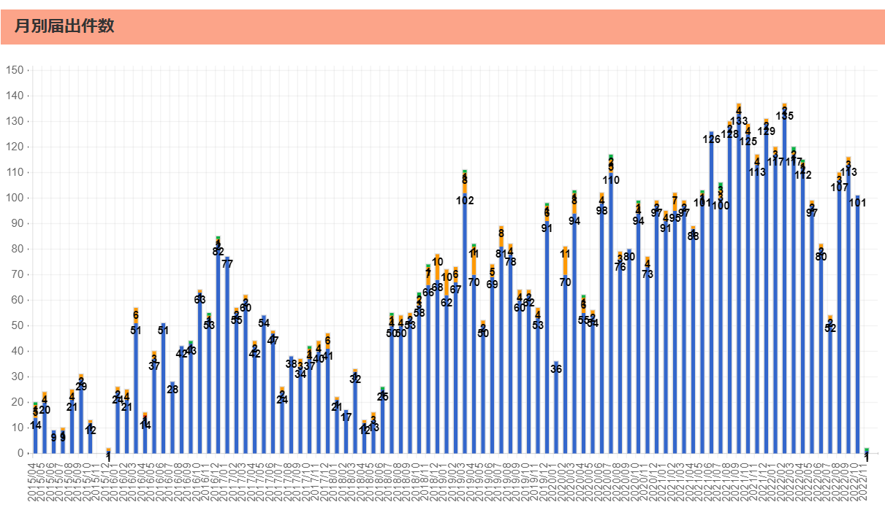
食品表示 (12/16-12/18)
アレルギー食品表示の義務化 「くるみ」を新たに追加へ
アレルギーを引き起こすおそれのある食品の表示の義務化に、新たに「くるみ」を追加する案が国の消費者委員会で了承され、2025年の4月から表示が義務づけられることになりました。国の食品表示制度ではアレルギーを引き起こすおそれがある食品について、現在、タマゴや小麦など7品目で表示が義務づけられているほか、くるみやサバなど21品目はできるだけ表示することが求められています。消費者庁はアレルギーの症例に関する実態調査の結果から、くるみによる報告数が増加していることなどを受けて、くるみの表示を義務化した食品表示基準の改正案を示し、国の消費者委員会で審議が行われていました。 改正案は今月13日に委員会の了承を得たということで、アレルギーを引き起こすおそれのある食品の表示義務に、新たに「くるみ」が追加されることが決まりました。消費者庁は今年度内に基準の改正を行う方針で、経過措置を経たあとの2025年4月1日から、それ以降に製造されたり加工されたりしたものについて「くるみ」を表示することが義務づけられます。 | ▶https://zoom.us/webinar/register/WN_9-ciXs0sQT2yGdb79VBoLQ
「食品表示基準について」が改正されました。（2022.10.26）
令和4年10月26日に「食品表示基準について」（平成27年3月30日消食表第139号）が改正されました ＜主な改正内容＞ 1 特定原材料に由来する添加物に係るアレルギー表示の免除に関して、アレルゲン性試験の参照先が変更されました。 2 「Ｌ－酒石酸カルシウム」が指定添加物に追加されたことから、別添 添加物1－1に「Ｌ－酒石酸カルシウム」の簡略名として「酒石酸カルシウム」、「酒石酸Ca」が規定されました。 〔新規収載〕 ○「食品表示基準について」の一部改正について（令和4年10月26日消食表第447号） 〔改正通知〕 ○食品表示基準について（平成27年3月30日消食表第139号）
消費者庁、食品表示ルールを全般的に見直しへ…国際規格ベースの表示に
コーデックス規格と合わせる方向で改正 新井長官「結構なズレがある」 消費者庁の新井ゆたか長官は15日の定例記者会見で、食品規格・表示の国際ルールである国際食品規格（コーデックス規格）に合わせる方向で、食品の表示ルールを全般的に見直す方針を説明した。
中国・韓国産アサリ7000トン超「熊本産」偽装 九州農政局、荒尾市の会社に是正指示
九州農政局は13日、中国産や韓国産のアサリを「熊本産」と偽って卸売業者に販売したとして、熊本県荒尾市の水産物販売会社「熊水［くますい］」に、食品表示法に基づく表示の是正と再発防止を指示した。 同局によると、同社は少なくとも2020年4月16日から21年12月25日にかけて、中国産と韓国産の生鮮アサリ計7219トンを熊本産と表示し、中国地方と九州の水産物卸売業者3社に販売した。 農林水産消費安全技術センター（さいたま市）が、本州のスーパーで熊本産として売られていたアサリのDNAを分析し、外国産と判明した。流通経路をさかのぼって同社を突き止め、21年9月から22年11月にかけて立ち入り調査をして産地偽装を確認した。 同局の調査に対し経営者の男性は、仕入れたアサリは大半を直接卸売業者に販売し、一部を出荷調整の目的で短期間県内の漁場で蓄養していたと説明。「販売先の要望に応えるために表示を変えた。違法な行為をして反省している。今後、仕事を続ける場合は法令を順守する」と話しているという。
白鶴酒造、日本酒除く60品目を値上げ
白鶴酒造は日本酒を除くリキュール、ワイン、焼酎、みりん、食品の約60品目について、23年4月1日出荷分から価格改定を実施する。参考小売価格の約5～25％の値上げとなる。6日、発表した。同社は日本酒約150品目については、22年10月1日出荷分からすでに値上げを実施している。 同社は「企業努力を重ねてきたが、原材料費などの価格上昇は続いている。自助努力のみでこれらのコスト上昇分を吸収することは、困難であると判断した」としている

なお、情報提供ページは提供者側により短期間で削除される場合もあります。予めご了解ください。

